経営課題３
重点的に取り組む経営課題

経営課題３ |  |  | 快適な都市環境の確保・自然共生社会の実現

現 状 分 析 と 課 題 | 【主なSDGsゴール】
 | めざすべき将来像（最終的なめざす状態）

 | ・すべての市民が、安全で健康かつ快適な生活を営むことができる良好な都市の環境を享受している状態をめざす。また、大都市でありながら身近なところに貴重な自然があり、自然や生き物との関わりを多くの人が実感するとともに、生物の多様性を守る行動につなげているまち、すなわち「生物多様性の恵みを感じるまち」をめざす。

 | 現状（課題設定の根拠となる現状・データ）

 | 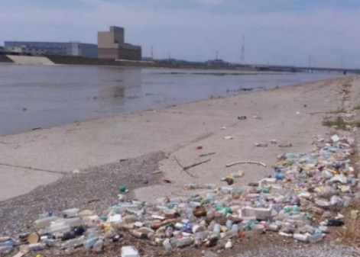 【プラスチックごみ対策の推進】 ・近年、海洋プラスチックごみによる地球規模での環境汚染による生態系、生活環境、漁業、観光などへの悪影響が懸念されており、2019年のG20大阪サミットにおいても、2050年までに海洋プラスチックごみによる追加的な汚染をゼロとすることをめざす「大阪ブルー・オーシャン・ビジョン」が採択され、さらに、2023年５月に開催されたG７広島サミットでは10年前倒しの2040年までに追加的な汚染をゼロにする目標で合意された。 ・日本の1人あたりの容器包装プラスチックの廃棄量は、米国に次いで世界で２番目に多いとの調査結果もあり、また本市は同ビジョン発祥の地でもあることから、率先して同ビジョンの実現に向けた具体的なアクションを世界に向けて示していくべき立場にある。 ・また、関西広域連合の調査では、大阪湾にレジ袋300万枚、ビニール片610万枚が海底ごみとして存在すると推定されている。 ・なお、本市が実施した調査では「プラスチックごみ削減の必要性を理解して行動している市民の割合」は56％に留まっている。

プラスチックごみ削減の必要性を理解して行動している市民の割合
（令和５年度 「大阪市の水環境及び海洋プラスチックごみ問題に関する調査」）
大阪市内の河川敷（大和川）にたまったプラスチックごみ

 | 【産業廃棄物の適正処理指導】 ・「ポリ塩化ビフェニル廃棄物の適正な処理の推進に関する特別措置法」及び同法施行令に基づき、低濃度PCB廃棄物については令和８年度末までに処理を完了しなければならないことになっている。

 | 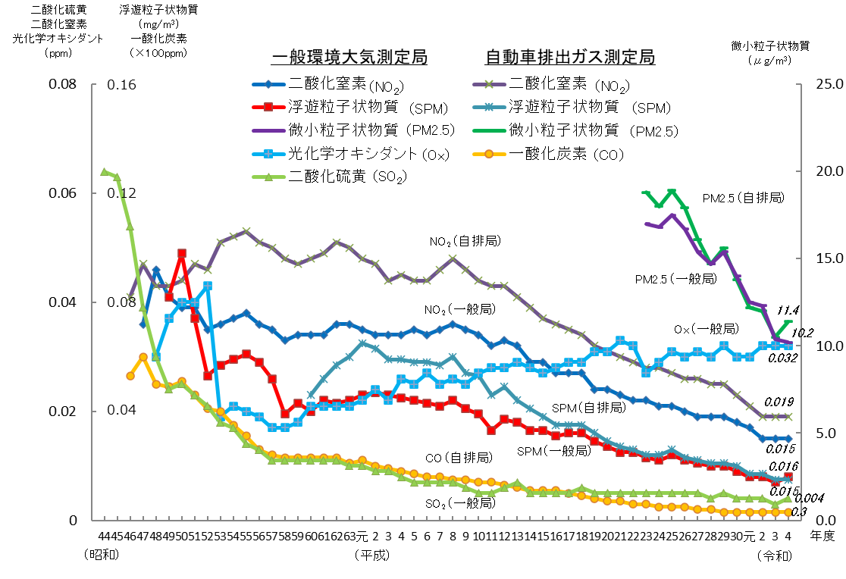 【大気汚染対策】
・主な大気汚染物質濃度の経年変化

・大気汚染物質の環境基準等達成状況（過去10年間）

非達成
達成
凡例：

※１ 二酸化窒素については、国の環境基準を上回る独自の環境保全目標を設定している。
※２ 非メタン炭化水素については環境基準はなく、本市独自の環境保全目標を設定している。

 | 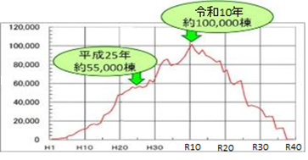 【石綿対策】 ・石綿含有建築材料が使用されている建築物の解体・改修工事棟数〔出典：国土交通省ＨＰより加工〕

・「日々の暮らしの中で、
自然や生き物を身近に感じる」と
回答した市民の割合
（令和５年度民間ネット調査）
・「生物多様性保全に貢献する
取組を行っている」と
回答した市民の割合
（令和５年度民間ネット調査）
 | 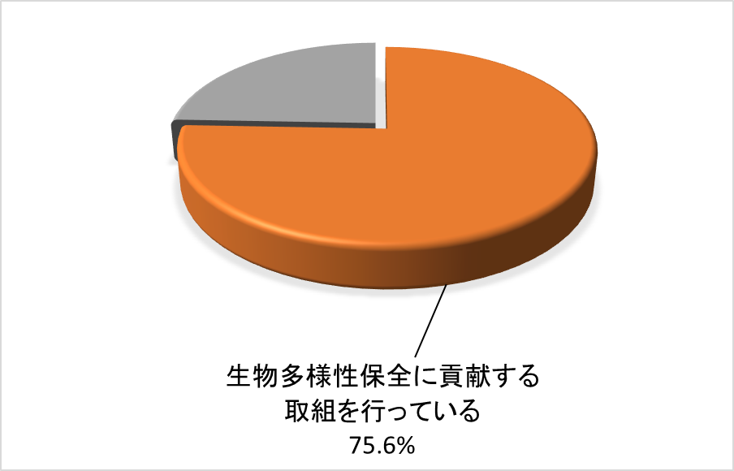 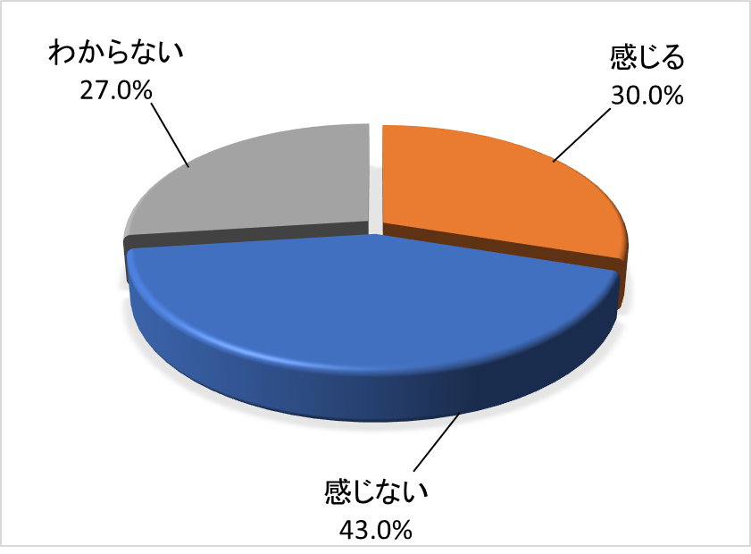 【生物多様性戦略の推進】
・「大阪市生物多様性戦略」（令和３年３月策定）の概要
（計画期間：令和３年度～令和12年度）

《2030年度までの目標》
・生物多様性の保全と持続可能な利用（※１）の促進
・生物多様性の保全のための多様な主体との連携協働の推進
・自然や生き物を身近に感じる市民の割合（※２）を50％以上にするとともに、生物多様性保全に貢献する取組を行う市民等を増やしていく。
※１「生物多様性の保全と持続可能な利用」とは、豊かな生物多様性を保全し、その恵みを将来にわたり享受できる自然共生社会の取組
※２「自然や生き物を身近に感じる市民の割合」とは、都市にいながらも日々の暮らしの中で、自然や生き物との関わりを実感できる市民の割合

 | 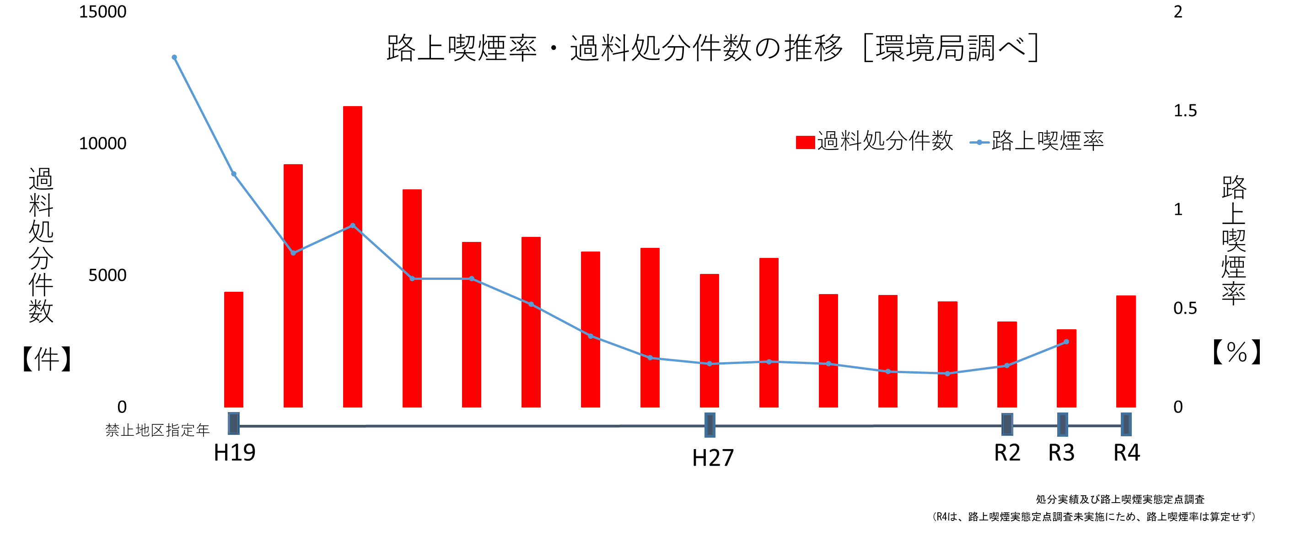 【路上喫煙対策の推進】

路上喫煙率（％）＝
路上喫煙者数／通行者数×100

 | 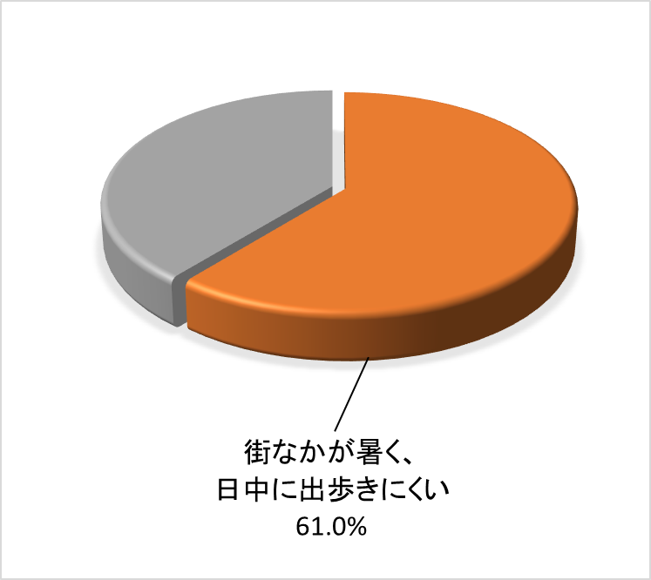 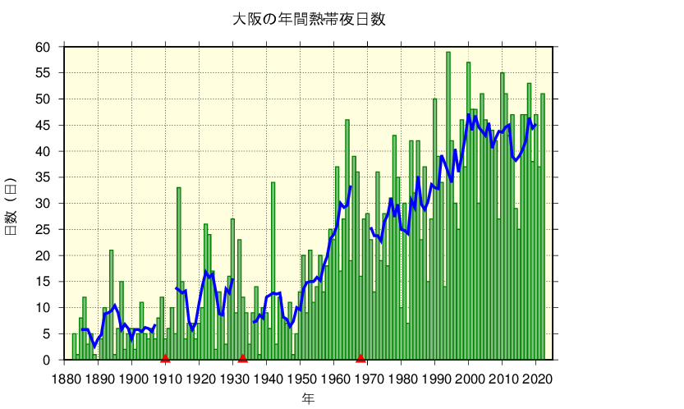 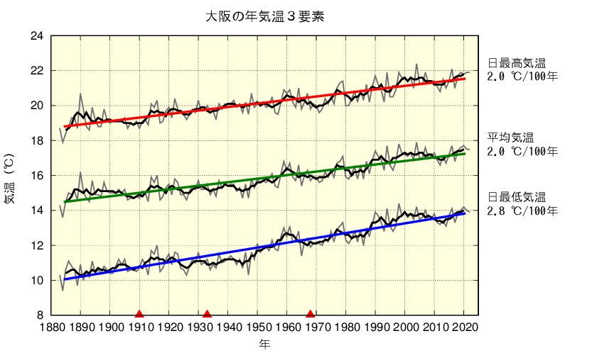 【ヒートアイランド対策】
・「おおさかヒートアイランド対策推進計画（平成27年３月策定）」の概要
（計画期間：平成27年度～令和７年度）
・「街なかが暑く、日中に出歩きにくい」と回答した市民の割合
（令和５年度民間ネット調査）

※府内３地点（大阪市、豊中市、枚方市）平均で37日から
31日に減少。大阪市では、46日から41日に減少。

・大阪の年平均気温の経年変化[気象庁ＨＰ]
・大阪の年間熱帯夜日数の経年変化[気象庁ＨＰ]

 | 要因分析（めざすべき将来像と現状に差が生じる要因の分析結果）

 | ・プラスチックごみによる海洋汚染が世界的な課題となっていることを踏まえ、「大阪ブルー・オーシャン・ビジョン」の実現に向けては行政のみならず、市民や企業、団体を含むあらゆる方々の協力が必要不可欠であり、そのためには「プラスチックごみ削減の必要性を理解して行動している市民の割合」を向上させる必要がある。 ・低濃度ＰＣＢ廃棄物については、「ポリ塩化ビフェニル廃棄物の適正な処理の推進に関する特別措置法」施行後にその存在が判明したため、国の調査によると使用されていたものが相当数あると想定されることから、低濃度ＰＣＢ使用製品（廃棄物を含む。）を所有する事業者に意識づけをする必要がある。 ・工場等のばい煙規制等の結果、市域の大気環境は改善が進んでいる状況にあるが、NO2等の一部の大気汚染物質において本市の環境保全目標等を達成していないことから、大気汚染対策の一層の取組みが必要である。 ・石綿含有建築材料が使用されている建築物の解体・改修工事が令和10年頃をピークに全国的に増加することが予想される状況にあり、適切な石綿除去等工事の実施が求められているが、石綿使用の事前調査が不足していたため、不適切な石綿除去等工事に至った事例が年に数件ある。 ・日々の暮らしの中で生物多様性の多大な恵みを受けているが、生物多様性の認知度について、さらなる向上のための取組が必要である。 ・国際観光都市をめざしている本市にとって、2025 年の大阪・関西万博の開催は重要なマイルストーンであり、とりわけ国内外からの来場者を迎えるにあたり路上喫煙対策は、喫緊の課題であるとともに、非常に重要な取組である。 ・大阪では地球温暖化に加えて、都市化によるヒートアイランド現象の影響が現れていると考えられ、平均気温はこの100年間で約２℃上昇している。都市における気温上昇を抑制するための「緩和策」に取り組むとともに、すでに生じている影響を抑制するための「適応策」が必要である。

 | 課題（上記要因を解消するために必要なこと）

 | ・プラスチックごみ削減に向けた活動を既に行っている団体と、活動を行っていない団体とを繋げる等、ステークホルダーの輪を一層の拡大を図ることで、市民に周知・啓発する機会を増やすことが必要である。 ・国の知見に注視しつつ実態把握に努め、「大阪市ポリ塩化ビフェニル廃棄物処理計画」に基づき、計画的に、処理事業者及び国や電気保安法人等の関係者と協力しながら、処分期間内に適正な処理が行われるよう、保管事業者等へ積極的な啓発・指導等を行う。 ・国の環境基準及び本市の環境保全目標を達成していない大気汚染物質の状況を改善するため、大気環境モニタリング結果の評価・解析、排出抑制技術等の調査を行いながら、排出削減に繋がる効果的かつ実施可能な対策を検証し、大気汚染対策を進める必要がある。 ・事前調査不足による不適切な石綿除去等工事を防止するためには、施工業者に対する指導を徹底することにより、確実な事前調査を実施させることが必要である。 ・生物多様性の保全については、「大阪市生物多様性戦略」に基づき、生物多様性の意義や重要性についての市民意識向上等の取組を行う。 ・市内全域の路上喫煙禁止に向けて、マナーを守った喫煙をする場所の確保並びに市民等に対する効果的な周知啓発を実施する必要がある。 ・ヒートアイランド対策については、「おおさかヒートアイランド対策推進計画」に基づき、設備・機器等の再エネ、省エネ化や民間建築物の緑化推進等の「緩和策」の取組を着実に推進するとともに、熱中症予防に関する普及啓発等の「適応策」の取組を併せて推進する必要がある。

経営課題の解決に向けた「具体的取組」（一覧）

経営課題３ |  |  | 快適な都市環境の確保・自然共生社会の実現

＜取組一覧 ※各取組の詳細については次ページ以降をご覧ください＞

（１）都市環境の保全と創造

 |  | 具体的取組① 海洋プラスチックごみ削減に向けたステークホルダー間の連携構築

 |  | 具体的取組② ポリ塩化ビフェニル（PCB)廃棄物の適正処理

 |  | 具体的取組③ 本市環境保全目標の達成に向けた大気環境の改善

 |  | 具体的取組④ 建築物等の解体等工事における石綿の事前調査の徹底

 |  | 具体的取組⑤ 「大阪市生物多様性戦略」の推進

 |  | 具体的取組⑥ 大阪・関西万博に向けた路上喫煙対策の推進

（２）ヒートアイランド対策の推進

 |  | 具体的取組① 「おおさかヒートアイランド対策推進計画」の推進

経営課題の解決に向けた「具体的取組」（詳細）

経営課題３ |  |  | 快適な都市環境の確保・自然共生社会の実現

（１）都市環境の保全と創造

具体的取組① 海洋プラスチックごみ削減に向けたステークホルダー間の連携構築

 |  |  |  | ４決算額 |  | ２百万 | 円 | ５予算額 | ６百万 | 円 | ６予算額 | ６百万 | 円
計画 | 当年度の取組内容 |  |  |  | 前年度までの取組実績
 | ・海洋プラスチックごみの削減に向けて活動を既に行っている団体と活動を行っていない団体とを繋げる等、活動を行うステークホルダーの輪の一層の拡大を図るため、ステークホルダーにアプローチを行い、ステークホルダー間の連携構築を行う。 |  |  |  | （令和５年度） 海洋プラスチックごみの削減等に係るステークホルダー間の連携を７件構築した。 （令和４年度） 海洋プラスチックごみの削減等に係るステークホルダー間の連携を８件構築した。

実績 | 当年度の取組実績 |  |  |  | 課題 ※「当年度の取組内容」と乖離がある場合は必須
 | （令和６年度） 海洋プラスチックごみの削減等に係るステークホルダー間の連携を３件構築した。 |  |  |  | ―

 |  |  |  |  | 改善策 ※「当年度の取組内容」と乖離がある場合は必須
 |  |  |  |  | ―

具体的取組② ポリ塩化ビフェニル（PCB)廃棄物の適正処理

 |  |  |  | ４決算額 |  | ２百万 | 円 | ５予算額 | ８百万 | 円 | ６予算額 | ７百万 | 円
計画 | 当年度の取組内容 |  |  |  | 前年度までの取組実績
 | ・低濃度ＰＣＢ廃棄物については、処分期間とされている令和８年度末までの適正処理完了に向け、保管事業者等に必要な指導等を行う。 ・使用中の低濃度ＰＣＢ機器等の処理等に関し、指針等を早急に示すよう関係機関と連携し国等に対して働きかけを強める。 ・低濃度ＰＣＢ廃棄物の調査・処理の事業者等への周知、低濃度ＰＣＢ含有橋梁等塗膜について事業者に対する助言・指導等 |  |  |  | （令和５年度）※令和５年度新規事業 【これまでの取組】 ・低濃度ＰＣＢ廃棄物の調査・処理について、業界団体へ講習会等の機会を通じ啓発したほか、ホームページを更新して周知 ・調査・除去に時間がかかる低濃度PCB含有橋梁等塗膜に関して、相談のあった事業者に対する助言・指導等

実績 | 当年度の取組実績 |  |  |  | 課題 ※「当年度の取組内容」と乖離がある場合は必須
 | （令和６年度） ・低濃度ＰＣＢ廃棄物については、処分期間とされている令和８年度末までの適正処理完了に向け、保管事業者等に必要な指導等を行った。 ・使用中の低濃度ＰＣＢ機器等の処理等に関し、指針等を早急に示すよう国に対して働きかけを行った。 ・低濃度ＰＣＢ含有橋梁等塗膜について事業者に対する助言・指導等を行った。 ・低濃度ＰＣＢ廃棄物の調査・処理について、業界団体向けの講習会を通じて啓発指導を行ったほか、ホームページを更新して周知を行った。 |  |  |  | ―

 |  |  |  |  | 改善策 ※「当年度の取組内容」と乖離がある場合は必須
 |  |  |  |  | ―

具体的取組③ 本市環境保全目標の達成に向けた大気環境の改善

 |  |  |  | ４決算額 |  | ５百万 | 円 | ５予算額 | ３百万 | 円 | ６予算額 | 22百万 | 円
計画 | 当年度の取組内容 |  |  |  | 前年度までの取組実績
 | ・NO2に係る環境保全目標を達成するため、工場・事業場等からの必要な排出削減量を算出する。 ・工場・事業場からの窒素酸化物排出を削減するための実用的な技術について情報を収集・整理し、2030年度までに環境保全目標を達成するための検討を行う。 |  |  |  | （令和５年度） ・令和４年度の分析結果から予測された発生エリアにおける原因物質の排出実態調査を進めている。 ・揮発性有機化合物（VOC）を排出する工場等へ立入を実施し、排出抑制技術等の調査を実施している。 立入調査 48件 （令和４年度） ・PM2.5対策として、PM2.5や揮発性有機化合物（VOC）の成分分析を実施した。また、市内の工場等に立入調査を行い、排出抑制技術等の情報を収集した。 ・新設局の測定環境の整備や測定機の移設等を実施し、令和５年3月1日から新体制での測定を開始した。

実績 | 当年度の取組実績 |  |  |  | 課題 ※「当年度の取組内容」と乖離がある場合は必須
 | （令和６年度） ・工場・事業場からの窒素酸化物排出について、今後の更なる排出削減に繋がる効果的かつ実証可能な対策を検討した。 |  |  |  | ―

具体的取組④ 建築物等の解体等工事における石綿の事前調査の徹底

 |  |  |  | ４決算額 |  | － | 円 | ５予算額 | － | 円 | ６予算額 | - | 円
計画 | 当年度の取組内容 |  |  |  | 前年度までの取組実績
 | ・特定建設作業や建設リサイクル法の届出情報と石綿事前調査結果報告システムの情報を突合させ、石綿の事前調査結果の報告の有無等を確認する。 ・事前調査結果の報告がない場合、事業者に指導を行うとともに、解体等工事までに報告がなければ、現場立入を行い指導を徹底する。 特定建設作業実施の届出受付時の確認 実施率100％ 建設リサイクル法の届出情報確認 実施率100％ 石綿事前調査結果報告システムの報告情報の確認 実施率100％ |  |  |  | （令和５年度） ・他法令の届出情報と石綿事前調査結果報告システムの情報を突合させ、石綿の事前調査結果の報告の有無を確認し、事業者へ適切な事前調査の実施や報告を行うよう指導を徹底している。 特定建設作業実施の届出受付時の確認 実施率100％ 建設リサイクル法の届出情報確認 実施率100％ 石綿事前調査結果報告システムの報告情報の確認 実施率100％ （令和４年度） 特定建設作業実施の届出受付時の確認、及び、建設リサイクル法の届出情報確認、石綿事前調査結果報告システムの届出情報の確認 実施率100％

実績 | 当年度の取組実績 |  |  |  | 課題 ※「当年度の取組内容」と乖離がある場合は必須
 | （令和６年度） ・他法令の届出情報と石綿事前調査結果報告システムの情報を突合して、石綿の事前調査結果の報告の有無を確認し、事業者へ適切な事前調査の実施や報告を行うよう指導を徹底した。 特定建設作業実施の届出受付時の確認 実施率100％ 建設リサイクル法の届出情報確認 実施率100％ 石綿事前調査結果報告システムの報告情報の確認 実施率100％ |  |  |  | ―

 |  |  |  |  | 改善策 ※「当年度の取組内容」と乖離がある場合は必須
 |  |  |  |  | ―

具体的取組⑤ 「大阪市生物多様性戦略」の推進

 |  |  |  | ４決算額 |  | ８百万 | 円 | ５予算額 | ９百万 | 円 | ６予算額 | 10百万 | 円
計画 | 当年度の取組内容 |  |  |  | 前年度までの取組実績
 | ・令和３年３月策定の「大阪市生物多様性戦略」に基づき、身近な自然環境の保全にとどまらず、周辺地域や国内外にも目を向けて、生物多様性へ好影響を与える消費を通じた社会の変革に向けた取組等、様々な施策を推進する。 小学校での生き物調査 60回(30校) 生物多様性の保全に向けたネットワーク会議の開催 ３回 小学校での生き物調査結果の展示 民間事業者等と連携した普及啓発活動 |  |  |  | （令和５年度） ・生物多様性保全に貢献する取組を実行している市民の割合 民間ネット調査 （令和５年９月調査 75.6%) ・小学校での生き物調査 60回（30校） ・生物多様性の保全に向けたネットワーク会議の開催 ３回 ・小学校での生き物調査（令和４年度実施）の結果を天王寺動物園、中央図書館にて展示 ・学校と連携した普及啓発活動（動物関係の専門学校との生物多様性普及啓発動画作成） （令和４年度） ・生物多様性保全に貢献する取組を実行している市民の割合 民間ネット調査 （令和４年９月調査 67.6%) ・小学校での生き物調査 60回（30校） ・生物多様性の保全に向けたネットワーク会議、生物多様性の主流化推進に向けたシンポジウムの開催 ・小学校での生き物調査（令和３年度実施）の結果を天王寺動物園、中央図書館にて展示 ・民間事業者と連携した普及啓発活動（スマートフォンアプリを活用した市民参加型生き物調査、動物関係の専門学校との生物多様性普及啓発展示）

実績 | 当年度の取組実績 |  |  |  | 課題 ※「当年度の取組内容」と乖離がある場合は必須
 | （令和６年度） ・生物多様性保全に貢献する取組を実行している市民の割合 民間ネット調査 （令和６年調査 67.2%) ・小学校での生き物調査 60回（30校） ・生物多様性の保全に向けたネットワーク会議の開催 ３回 ・小学校での生き物調査（令和５年度実施）の結果を天王寺動物園にて展示 ・学校と連携した普及啓発活動（動物関係の専門学校との生物多様性普及啓発展示） |  |  |  | ―

 |  |  |  |  | 改善策 ※「当年度の取組内容」と乖離がある場合は必須
 |  |  |  |  | ―

具体的取組⑥ 大阪・関西万博に向けた路上喫煙対策の推進

 |  |  |  | ４決算額 |  | 74百万 | 円 | ５予算額 | 1,016百万 | 円 | ６予算額 | 1,121百万 | 円
計画 | 当年度の取組内容 |  |  |  | 前年度までの取組実績
 | ・2025大阪・関西万博の開催都市として、令和７年１月を目途に市内全域の路上喫煙禁止に向けた取組を進める。 区役所や関係局との連携 喫煙所の整備 公衆喫煙所の整備等補助制度の実施 市内全域の路上喫煙禁止に関する市民等への周知及び啓発活動の強化 |  |  |  | （令和５年度） ・喫煙所整備推進チーム会議の開催 ・区役所や関係局と連携し、公設喫煙所の整備等を実施（８件） ・公衆喫煙所の整備等補助制度の実施（35件） ・条例改正に向けてパブリックコメントを実施（延べ意見数：545件）（８～９月） ・路上喫煙対策委員会の開催、答申の受け取り（12月） ・条例の一部を改正（令和６年３月） （令和４年度） ・喫煙所整備推進チーム会議の開催 ・区役所との連携 ・路上喫煙対策委員会への諮問、計画的な委員会の開催
...

